概要説明

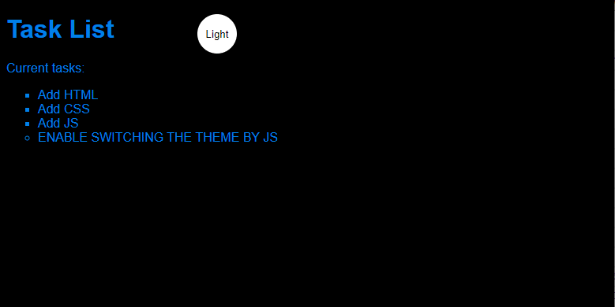
概要
 | 「HTML」
 | 正式名称は「HyperText Markup Language（ハイパーテキスト・マークアップ・ランゲージ）」。 |  |  |  | 一般的な構造：
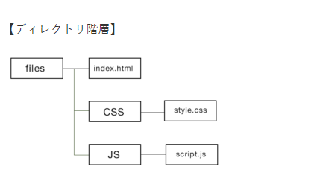
 | 略して「HTML」といいます。
 | 簡単に言うと普段みなさんが目にするWebページの土台を作るための言語です。

 | 「CSS」
 | CSSの正式名称はCascading Style Sheets（カスケーディングスタイルシート）と言います。
 | ページのレイアウトを形成するためのスタイルシートです。
 | CSSを加えてあげることで、綺麗な見た目へと変化していきます！
 | 例えば、文字の色や背景色、配置などを自由に変更させることができます。

 | 「JavaScript」
 | JavaScriptは軽量なインタープリター型プログラミング言語です。
 | 主な使われ方は、Webページに動きをつけることです。

簡単説明サンプル
 | HTMLの構造

 | <!DOCTYPE html> |  |  |  | ←HTML にはさまざまなバージョンがあります。 そのバージョンによって 利用できる要素や属性、記述のルールなどが異なります。
 |  |  |  |  | HTML5にはDOCTYPE宣言は不要なのです。 ですが、ほとんどのブラウザは、DOCTYPE宣言をブラウザの表示モード（レンダリングモード）を切り替える用途にも使っているのです。
 |  |  |  |  | どういう事かと言うと、DOCTYPE宣言があれば、「標準準拠モード」というモードで表示し、DOCTYPE宣言がなければ、
 |  |  |  |  | 「互換モード」と言うモードで表示してしまいます。レイアウトが崩れる可能性などがあります。
 |  |  |  |  | 従って、互換モードで表示させない為に、HTML5以降でも必要最低限のDOCTYPE宣言を<!DOCTYPE html>つけましょう。

 |  | <head>
 |  |  | <meta charset="UTF-8"> |  | ←meta タグは、ブラウザーでソース コードを表示しない限り通常はビューアーに表示されない "メタデータ" 情報を示します。
 |  |  | <meta http-equiv="X-UA-Compatible" content="IE=edge"> |  | メタ要素またはタグでは、Web ページに関する説明情報が提供されます。
 |  |  | <meta name="viewport" content="width=device-width, initial-scale=1.0"> |  | 文字セット、スクリプト、Web ページを開くブラウザーなど、HTML ドキュメントに関するデータが定義されます。
 |  |  |  |  | 設定したい情報の種類を属性名で指定し、その内容を属性値に記述します。
 |  |  |  |  | 例えば文字コードを指定するには、charset属性という属性を使い、その属性値にHTMLファイルを作成したテキストエディタの文字コード（文字エンコーディング）を指定します。
 |  |  |  |  | HTML5以前の設定例：<meta http-equiv="content-type" content="text/html; charset=Shift_JIS">

 |  |  |  |  | http-equiv属性は、サーバーやユーザーエージェントの動作に関する情報の種類を指定する属性です。http-equiv属性の属性値にその情報の種類を指定し、値はcontent属性で定義します。
 |  |  |  |  | X-UA-CompatibleはInternet Explorerで互換表示させないように指定することができる。
 |  |  |  |  | name属性は、このページに関する情報の種類を指定する属性です。name属性の属性値にその情報の種類を指定し、値はcontent属性で定義します。
 |  |  |  |  | content属性には、IEのどのバージョンの標準モードで表示するかを、"IE=バージョン番号" のように定義します。

 |  |  | <title>HTML・CSS・JS</title>

 |  |  | <link rel="stylesheet" href="main.css"> |  | ←Web ページのヘッドに直接 CSS コードを記述することができますが、これは、"内部 CSS" と呼ばれます。
 |  |  |  |  | コードが簡潔で分離されていると、読みやすくなる傾向があります。 1 つまたは複数の外部スタイル シートを使用して、複数の Web ページを処理することができます。
 |  |  |  |  | 各 HTML ページをコピーした CSS コードで更新するのではなく、1 つの CSS ファイルに変更を加え、
 |  |  |  |  | これらの更新がすべての依存する Web ページに適用されるようにすることができます。

 |  | </head> |  |  | main.css
 |  | <body class="light-theme"> |  |  | :root { | ←:root セレクターは、HTML ページの <html> 要素を表します。
 |  |  | <h1>TASK LIST</h1> |  | --blue: #008cffea; | この種のタスクでは、:root 要素に一連のグローバル CSS 変数を定義することをお勧めします。
 |  |  | <p id="msg">CURRENT TASK:</p> |  | --white: #ffffff;
 |  |  | <ul> |  | --black: #000000;
 |  |  |  | <li class="list">HTML</li> | }
 |  |  |  | <li class="list">CSS</li>
 |  |  |  | <li class="list">Add JS</li> | * { | ←* セレクターは、すべてのページ要素に適用されるユニバーサル セレクターです
 |  |  |  | <li>ENABLE SWITCHING THE THEME BY JS</li> | color: var(--fontColor); | (より具体的な要素セレクターによってオーバーライドされる場合を除く)。
 |  |  | </ul> |  | font-family: helvetica;
 |  |  |  |  | }

 |  |  |  |  | body {
 |  |  |  |  | font-family: monospace;
 |  |  |  |  | }

 |  |  |  |  | ul { | ←ul {} は "セレクター" であり、これによってスタイルを適用する <ul> HTML 要素が選択されます
 |  |  |  |  | font-family: helvetica;
 |  |  |  |  | }

 |  |  |  |  | li {
 |  |  |  |  | list-style: circle;
 |  |  |  |  | }

 |  |  |  |  | .list { | ←ID と クラス セレクター では、HTML でカスタム属性名にスタイルを適用することができます。
 |  |  |  |  | list-style: square; | .list のピリオド プレフィックスは、これが "クラス セレクター" であることを示します。
 |  |  |  |  | } | "list" に設定された class 属性を含む各 HTML 要素は、このセレクター内で定義されているスタイルを継承します。

 |  |  |  |  | #msg { | #msg のシャープ記号プレフィックスは、これが "ID セレクター" であることを示します。
 |  |  |  |  | font-family: monospace; | id 属性が "msg" に設定されている HTML 要素は、このセレクター内で定義されているスタイルを継承します。
 |  |  |  |  | }
 |  |  |  |  |  | セレクターに使用する名前は、HTML で定義されているものに一致している限り、任意の名前にすることができます。

 |  |  | <div> <button class="btn">Dark</button> </div> |  | .btn {
 |  |  |  |  | position: absolute;
 |  |  |  |  | top: 20px;
 |  |  |  |  | left: 250px;
 |  |  |  |  | height: 50px;
 |  |  |  |  | width: 50px;
 |  |  |  |  | border-radius: 50%;
 |  |  |  |  | border: none;
 |  |  |  |  | color: var(--btnFontColor);
 |  |  |  |  | background-color: var(--btnBg);
 |  |  |  |  | }

 |  |  |  |  | .btn:focus { outline-style: none; }

 |  |  |  |  | .light-theme {
 |  |  |  |  | --bg: var(--blue);
 |  |  |  |  | --fontColor: var(--black);
 |  |  |  |  | --btnBg: var(--black);
 |  |  |  |  | --btnFontColor: var(--white);
 |  |  |  |  | }

 |  |  |  |  | .dark-theme {
 |  |  |  |  | --bg: var(--black);
 |  |  |  |  | --fontColor: var(--blue);
 |  |  |  |  | --btnBg: var(--white);
 |  |  |  |  | --btnFontColor: var(--black);
 |  |  |  |  | }

 |  |  | <script src="app.js"></script> |  | ←<script> を使用すると、外部の JavaScript ファイルにリンクできます。
 |  |  |  |  | <script> 要素は、<head> や、<body> 内の他の場所に配置することもできます。 ただし、<script> 要素を <body> セクションの最後に配置すると、
 |  |  |  |  | 最初にすべてのページ コンテンツを画面に表示してからスクリプトを読み込むことができるようになります。
 |  | </body>
 | </html> |  |  |  | app.js
 |  |  |  |  | const switcher = document.querySelector('.btn'); |  | ←document.querySelector を使用してボタンの参照を取得します。

 |  |  |  |  | switcher.addEventListener('click', function() { |  | ←click イベントに対するイベント リスナーとイベント ハンドラーを追加します
 |  |  |  |  | document.body.classList.toggle('dark-theme') |  | ←toggle メソッドを使用して 要素を dark-theme クラスに切り替えています。
 |  |  |  |  |  |  | これにより、ライト テーマの代わりにダーク テーマのスタイルが自動的に適用されます。
 |  |  |  |  | var className = document.body.className;
 |  |  |  |  | if(className == "light-theme") { |  | ←現在のテーマを判定してボタン ラベルを更新するための if ステートメントを追加する必要があります。
 |  |  |  |  | this.textContent = "Dark";
 |  |  |  |  | }
 |  |  |  |  | else {
 |  |  |  |  | this.textContent = "Light";
 |  |  |  |  | }

 |  |  |  |  | console.log('current class name: ' + className); |  | ←Web ページに表示されない非表示のメッセージを作成することができます。 しかし、コンソールで記述した内容は、ブラウザー開発者ツールに表示されます。
 |  |  |  |  |  |  | しかし、コンソールで記述した内容は、ブラウザー開発者ツールに表示されます。
 |  |  |  |  | });

 | 画面表示：

